关系图
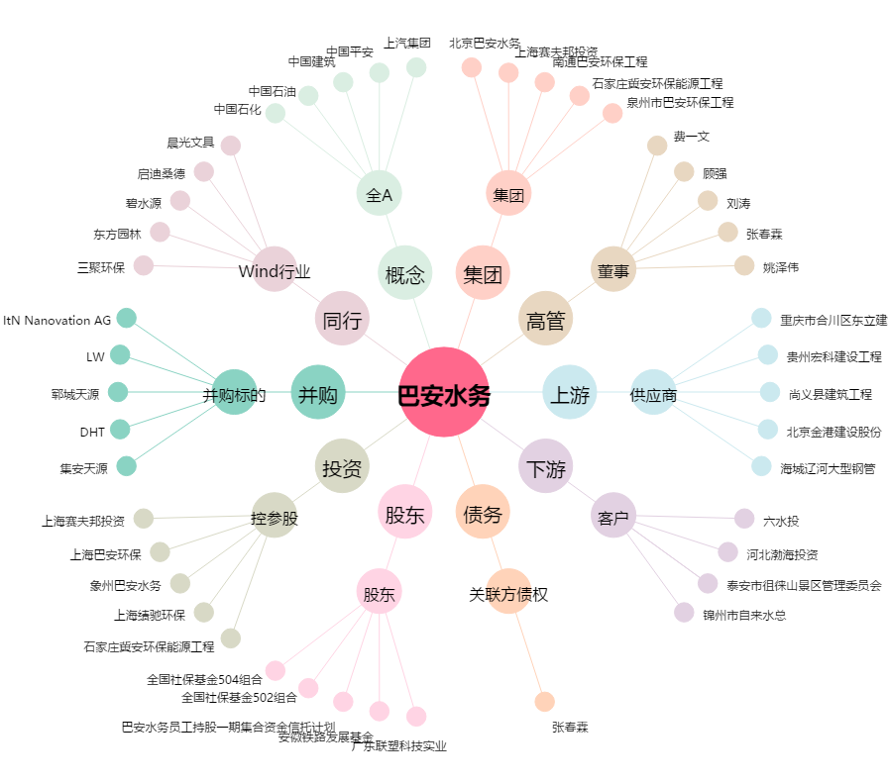
巴安水务[300262.SZ] - 关系概览图

